Total Nueva
# | Grupo | Nombre | Origen | Tipo valor | Unidades | Valores posibles | Ejemplo | Comentario
1 | Consignatario | Nº | Navision | Numerico | NO | PV24XXXXX | 1012 | Número pedido. Inicia en PV (pedido-venta), año 2 cifras (24) y 5 cifras código pedido
2 | Consignatario | Venta Nº cliente | Navision | Numerico | NO | 5 cifras | 31711 | ID de la empresa en la BBDD
3 | Consignatario | Venta a Nombre | Navision | Texto | NO |  | Aludium | Nombre del cliente - resumido (no es razón social)
4 | Consignatario | Fecha prevista del pedido |  |  |  |  |  | Es la Fecha de Registro
5 | Báscula | Fecha registro | Navision | Fecha | NO | XX/XX/XXXX | 2023-12-05 | Fecha prevista de llegada del camión y fecha definitiva de llegada. No lo mete de báscula. Viene del pedido generado y el comercial lo modifica cuando se confirma la llegada del camión.
6 | Báscula | Estado del pedido | Navision | Texto | NO | Pedido y Albaranado | Pedido | Estado para comercial y báscula. Cuando el camión se va cambia de pedido a albaranado. Puede ser la referencia considerar para quitar esa línea del aplicativo.
7 | Báscula | Peso Bruto | Navision | Numerico | tn | El peso viene en toneladas y con 3 decimales | 41.000 | Es el primer dato que registra báscula cuando entra el camión
8 | Báscula | Hora pesado bruto | Navision | Tiempo | NO | XX:XX:XX | 12:00:42 | Se introduce automáticamente al completar Peso Bruto
9 | Báscula | Peso Neto | Navision | Numerico | tn | El peso viene en toneladas y con 3 decimales | 39.800 | Tara. Su registro no necesariamente indica que el camión se haya ido
10 | Báscula | Hora pesado neto | Navision | Tiempo | NO | XX:XX:XX | 12:05:32 | Se introduce automáticamente al completar Peso Neto
11 | Báscula | Carga | Navision | Numerico | tn | El peso viene en toneladas y con 3 decimales | 1.200 | Diferencia entre el bruto y el neto. Navision lo calcula automáticamente. Debería ser la suma de "Cantidad báscula" de las líneas que empiezan 01 su Nº
12 | Báscula | N bultos | Navision | Numerico | NO | De 0 a XX | 10 | Suma de bultos de las líneas inferiores del pedido. Se calcula automáticamente al introducir datos en las líneas. En nuestro ejemplo (4+2+4). Es un dato que puede rellenarse desde comercial inicialmente o desde báscula cuando se está descargando. El valor puede ser 0
13 | Báscula | Envasado | Aplicativo | Booleano
14 | Báscula | Cantidad de comercial | Navision
15 | Báscula | Cantidad del cliente | Navision
16 | Transportista | Gestión del transporte | Navision | Texto | NO | Nosotros y cliente | Nosotros | Quién contrata el transporte. Nosotros o el cliente
17 | Transportista | Codigo transportista | Navision | Numerico | NO | 5 cifras | 40127 | ID de la empresa del transporte en la BBDD
18 | Transportista | N matricula | Navision | Texto | NO | Matrículas de distintos países = distintas configuraciones | 2030JBD | Número de la cabeza del camión. Se introduce desde comercial o báscula
19 | Transportista | N matricula remolque | Navision | Texto | NO | Matrículas de distintos países = distintas configuraciones | R0385BCB | Número del remolque del camión. Se introduce desde comercial o báscula
20 | Transportista | Conductor DNI | Navision | Texto | NO | Nacionalidad española o extranjera. No hay foramto estándar | 45916411Q | Es necesario. Lo introduce báscula
21 | Transportista | Nombre conductor | Navision | Texto | NO | Nombre y dos apellidos (máximo) | SILVIO GONZALEZ RIAÑO | Es necesario. Lo introduce báscula
22 | Transportista | Observaciones | Navision | Texto |  |  |  | Observaciones del pedido. Lo puede introducir comercial o báscula
23 | Residuo | Tipo | Navision | Texto | NO | Articulo, Recurso, Activo Fijo, Cuenta o Cargo | Articulo | Código funcional de Navision
24 | Residuo | Nº | Navision | Numerico | NO | 6 cifras | 010104 | ID del residuo en la BBDD. Comercial lo introduce. Los residuos empiezan por 01, los suministros de envase por 02, servicios por 03, alquiler de contenedores por 04, transporte por 05, consumibles de producción por 10, consumibles de planta generales por 11, materias primas por 12, salidas a vertedero por 80 y productos genéricos contables por 90
25 | Residuo | Descripción | Navision | Texto | NO |  | Ácido sulfúrico | Texto del producto/residuo
26 | Residuo | Codigo almacén | Navision | Numerico/Texto | NO |  | 1030 | Ligado al Punto de descarga. Todos los códigos posibles con las descripciones están incluidas en la pestaña "Puntos de descarga"
27 | Residuo | Cantidad báscula | Navision | Numerico | tn/ud |  | 1.2 | Cantidad de la línea. Puede ser residuo o no depende del código de almacén de la línea.
28 | Residuo | Codigo unidad medida | Navision | Texto | tn/ud |  | T | Unidad de "Cantidad báscula". Puede ser tn o unidad.
29 | Residuo | Tipo bulto | Navision | Numerico | NO | 5 cifras | 20010 | En caso de que el residuo venga envasado, es el código de la BBDD para el tipo de envase
30 | Residuo | Bultos | Navision | Numerico | NO | De 0 a XX | 4 | Unidad de envases en las que ha llegado el producto
31 | Residuo | DCS | Navision | Texto | NO | DCS+23cifras | DCS3048… | La documentación que trae el transportista para identificar residuo/productor… Siempre debería haber este documento. Es un documento que se sube a laboratorio junto con la muestra.
32 | Residuo | LER | Navision | Numerico | NO | 9 cifras máximo. Numérico y puede contener un guión. | 010306 | Info introducida por comercial. Código del residuo
33 | Residuo | ES ADR | Navision | Booleano | NO | SÍ o No (en no es vacío) |  | Define si el producto transportado es peligroso o no peligroso.
34 | Residuo | Clase mercancia | Navision | Numérico | NO | 2, 3, 4.2, 6.1, 8 y 9 |  | Código que depende del producto ADR. Se completa cuando en ES ADR se indica SI.
35 | Residuo | Grupo embalaje | Navision | Número Romano | NO | I, II y III |  | Código que depende del envase ADR. Se completa cuando en ES ADR se indica SI.
36 | Residuo | Codigo tunel | Navision | Texto | NO | A, B, C, D y E |  | Código que depende del envase ADR. Se completa cuando en ES ADR se indica SI.
37 | Residuo | Nº Identificación | Navision | Numérico | NO | 3 cifras |  | Familia del producto ADR. Se completa cuando en ES ADR se indica SI.
38 | Residuo | Identificación | Navision | Numérico | NO | 4 cifras |  | Producto ADR. Se completa cuando en ES ADR se indica SI. Viene identificado en las placas del camión.
39 | DESCARGAS Y CTR | Punto de descarga |  |  |  |  |  | Relacionado con #23. Más detalle en pestaña "Puntos de Descarga"
40 | DESCARGAS Y CTR | Cantidad prevista | Aplicativo |  |  |  |  | Por detrás de la información del pedido hay un apartado llamado "Cantidad" dónde los comerciales indican una estimación de la cantidad que va a llegar. No es real.
41 | DESCARGAS Y CTR | Observaciones laboratorio y báscula | Aplicativo
42 | DESCARGAS Y CTR | Línea de muestra | Aplicativo
43 | DESCARGAS Y CTR | Ir a parking
44 | DESCARGAS Y CTR | Peso descargado en cada línea | Aplicativo |  |  |  |  | #24
45 | Laboratorio | Punto de descarga laboratorio | Aplicativo
46 | Laboratorio | Observaciones de bascula, camionero u operario descarga | Aplicativo
47 | Laboratorio | Solicitar nueva muestra | Aplicativo |  |  |  |  | Incidencia. | Estos dos parámetros están relacionados. Solicitar muestra hace referencia a que se debe tomar una nueva muestra (por lo tanto sería muestra 1º, muestra 2º, muestra 3º… y se considera como la creación de una incidencia, con un comentario que laboratorio incluye. Posteriomente tenemos la opción "Muestra proporcionada" que completa el descargador describiendo de dónde ha obtenido la muestra y por lo tanto, se deberían mostrar los dos aspectos x ej. 1ª por arriba o 2º arriba y abajo. Consultar pestaña Laboratorio para más info.
48 | Laboratorio | Muestras proporcionadas (Por arriba, por abajo, 1º, 2º 3º…) | Aplicativo |  |  | arriba, abajo, arriba y abajo, a media descarga, abajo tras purga |  | Dentro de un camión llegan varias muestras. A completar por el descargador
49 | Aplicativo | Usuario modificación | Aplicativo
50 | Aplicativo | Fecha modificación | Aplicativo
51 | Aplicativo | Hora modificación | Aplicativo
52 | Aplicativo | Estado anterior a la modificación | Aplicativo
53 | Aplicativo | Punto de descarga Previsto | Aplicativo
54 | Aplicativo | Punto de descarga Real | Aplicativo
55 | Aplicativo | Estado | Aplicativo
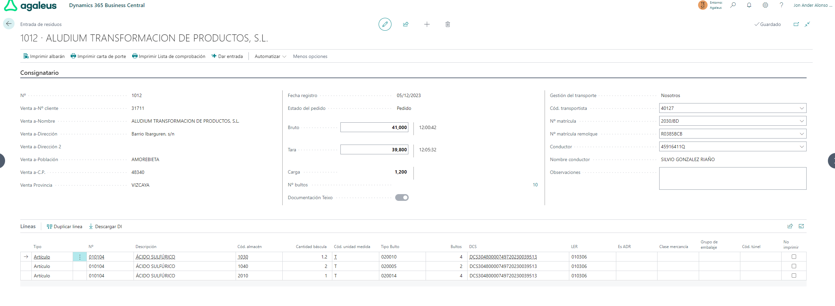

 | Un pedido se desglosa en varios?
 | Tenemos una tabla anidada con diferentes descargas en diferentes líneas?

